TModulo
Encuesta Nacional sobre Acceso y Permanencia en la Educación (ENAPE) 2021
ESTRUCTURA DEL ARCHIVO
TModulo
Versión [ Publicación ]

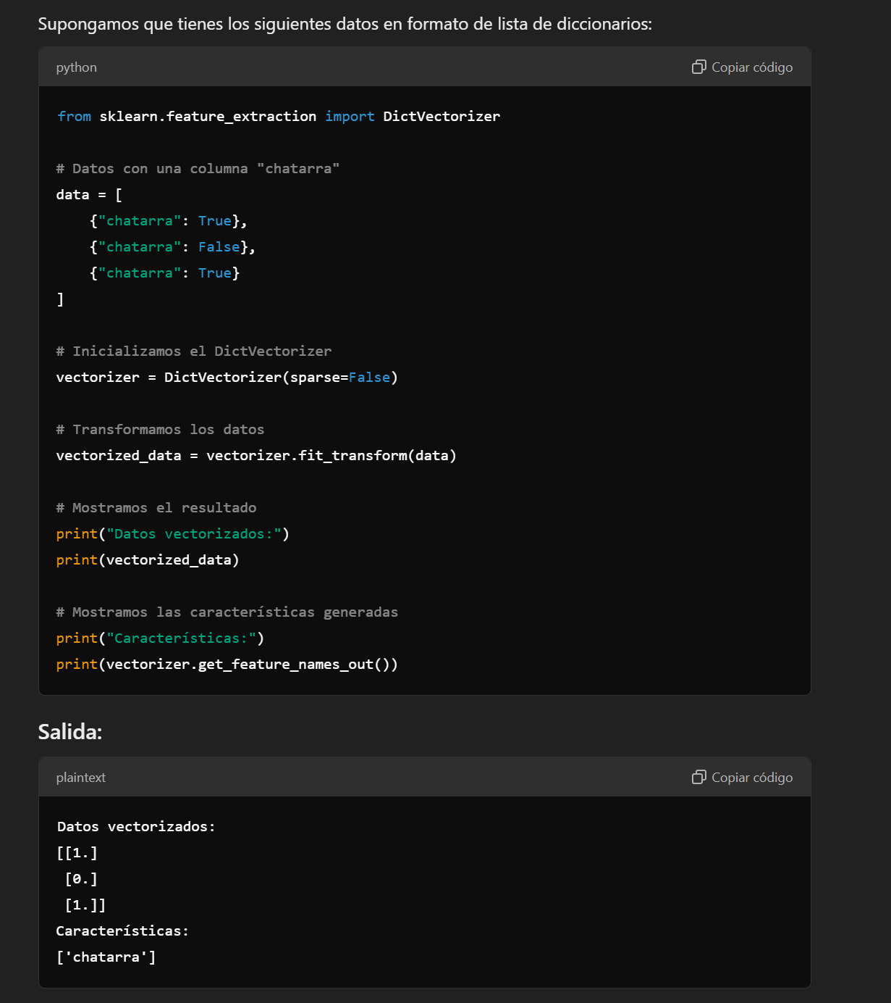
[1] Corresponde a la pregunta textual del instrumento de captación.
[2] Código simbólico fácil de interpretar y de recordar.
[3] Características del campo. |  |  |  |  | las moradas manejarlas como booleanas
[4] Es el número de caracteres que ocupa el campo.
[5] Símbolos convencionales, ya sea alfabético, numérico o iconográfico, asignados para facilitar la interpretación de una representación a otra.
[6] Descripción de las opciones de respuesta de cada pregunta del instrumento de captación.

LLAVE
Pregunta | Nemónico | Tipo | Tamaño | Códigos Válidos | Concepto
[1] | [2] | [3] | [4] | [5] | [6]
Número de folio | FOLIO | Alfanumérico | 8 | 00000002 - 00022718 | Número de folio
Número de renglón de la persona de 0 a 29 años | N_REN | Alfanumérico | 2 | 01 - 13 | Número de renglón de la persona de 0 a 29 años

II. IDENTIFICACIÓN DE PERSONAS DE 0 A 29 AÑOS
Pregunta | Nemónico | Tipo | Tamaño | Códigos Válidos | Concepto
[1] | [2] | [3] | [4] | [5] | [6]
2.2 ¿(NOMBRE) es... | SEXO | Alfanumérico | 1 | 1 | hombre?
 |  |  |  | 2 | mujer?
2.3 ¿Cuántos años cumplidos tiene (NOMBRE)? | EDAD | Alfanumérico | 2 | 00 - 29 | Años cumplidos

III. PERSONAS DE 0 A 29 AÑOS
Pregunta | Nemónico | Tipo | Tamaño | Códigos Válidos | Concepto
[1] | [2] | [3] | [4] | [5] | [6]
3.1 ¿Qué es usted de (NOMBRE)? | P3_1 | Alfanumérico | 2 | 01 | Mamá
 |  |  |  | 02 | Papá
 |  |  |  | 03 | Esposa(o)
 |  |  |  | 04 | Tía(o)
 |  |  |  | 05 | Prima(o)
 |  |  |  | 06 | Abuela(o)
 |  |  |  | 07 | Hermana(o)
 |  |  |  | 08 | Con otro parentesco
 |  |  |  | 09 | Sin parentesco
 |  |  |  | 10 | Es la(el) informante

SOLO PARA PERSONAS DE 0 A 2 AÑOS
Pregunta | Nemónico | Tipo | Tamaño | Códigos Válidos | Concepto
[1] | [2] | [3] | [4] | [5] | [6]
3.2 ¿(NOMBRE) recibe educación inicial o asiste a la estancia o guardería? | P3_2 | Alfanumérico | 1 | 1 | Sí
 |  |  |  | 2 | No
 |  |  |  | b | Blanco por secuencia

SOLO PARA PERSONAS DE 3 A 29 AÑOS APARTADO APARTADO A. INSCRIPCIÓN EN EL CICLO ESCOLAR 2020-2021
Pregunta | Nemónico | Tipo | Tamaño | Códigos Válidos | Concepto
[1] | [2] | [3] | [4] | [5] | [6]
A3.1 ¿(NOMBRE) estuvo inscrita(o) el pasado año o ciclo escolar (2020- 2021)? | PA3_1 | Alfanumérico | 1 | 1 | Sí
 |  |  |  | 2 | No
 |  |  |  | b | Blanco por secuencia
A3.2 ¿La escuela donde (NOMBRE) estuvo inscrita(o) (asistió) el pasado ciclo escolar fue... | PA3_2 | Alfanumérico | 1 | 1 | pública?
 |  |  |  | 2 | privada?
 |  |  |  | b | Blanco por secuencia
A3.3 ¿En qué grado (semestre, cuatrimestre o módulo) estuvo inscrita(o) (asistió) (NOMBRE)? - NIVEL | PA3_3_NIVEL | Alfanumérico | 2 | 01 | Educación inicial (guardería)
 |  |  |  | 02 | Preescolar
 |  |  |  | 03 | Primaria
 |  |  |  | 04 | Secundaria
 |  |  |  | 05 | Profesional técnico (carrera técnica con secundaria terminada)
 |  |  |  | 06 | Preparatoria o bachillerato general
 |  |  |  | 07 | Bachillerato tecnológico
 |  |  |  | 08 | Técnico Superior Universitario (carrera técnica con bachillerato terminado)
 |  |  |  | 09 | Licenciatura o profesional
 |  |  |  | 10 | Especialidad
 |  |  |  | 11 | Maestría
 |  |  |  | 12 | Doctorado
 |  |  |  | b | Blanco por secuencia
A3.3 ¿En qué grado (semestre, cuatrimestre o módulo) estuvo inscrita(o) (asistió) (NOMBRE)? - BIMESTRE | PA3_3_BIMESTRE | Alfanumérico | 2 | 01 - 09 | BIMESTRE
 |  |  |  | b | Blanco por secuencia
A3.3 ¿En qué grado (semestre, cuatrimestre o módulo) estuvo inscrita(o) (asistió) (NOMBRE)? - TRIMESTRE | PA3_3_TRIMESTRE | Alfanumérico | 2 | 01 - 11 | TRIMESTRE
 |  |  |  | b | Blanco por secuencia
A3.3 ¿En qué grado (semestre, cuatrimestre o módulo) estuvo inscrita(o) (asistió) (NOMBRE)? - CUATRIMESTRE | PA3_3_CUATRIMESTRE | Alfanumérico | 2 | 01 - 15 | CUATRIMESTRE
 |  |  |  | b | Blanco por secuencia
A3.3 ¿En qué grado (semestre, cuatrimestre o módulo) estuvo inscrita(o) (asistió) (NOMBRE)? - SEMESTRE | PA3_3_SEMESTRE | Alfanumérico | 2 | 01 - 10 | SEMESTRE
 |  |  |  | b | Blanco por secuencia
A3.3 ¿En qué grado (semestre, cuatrimestre o módulo) estuvo inscrita(o) (asistió) (NOMBRE)? - AÑO | PA3_3_ANIO | Alfanumérico | 2 | 01 - 06 | Año
 |  |  |  | 98 | No sabe
 |  |  |  | b | Blanco por secuencia
A3.3 ¿En qué grado (semestre, cuatrimestre o módulo) estuvo inscrita(o) (asistió) (NOMBRE)? - MÓDULO O MATERIAS | PA3_3_MODMAT | Alfanumérico | 1 | 1 | Maternal
 |  |  |  | 9 | No especificado
 |  |  |  | b | Blanco por secuencia
A3.4 ¿(NOMBRE) concluyó el grado (semestre, cuatrimestre o módulo) en que estuvo inscrita(o) el pasado año o ciclo escolar (2020-2021)? | PA3_4 | Alfanumérico | 1 | 1 | Sí
 |  |  |  | 2 | No
 |  |  |  | b | Blanco por secuencia
A3.5 ¿Cuál fue la razón principal por la que (NOMBRE) no concluyó el grado (semestre, cuatrimestre o módulo)? | PA3_5 | Alfanumérico | 2 | 01 | Por falta de dinero o recursos
 |  |  |  | 02 | Tenía que trabajar o entró a trabajar
 |  |  |  | 03 | Falta de interés o aptitud para la escuela (no quiso o no le gustó)
 |  |  |  | 04 | Reprobó materia(s), semestre o año, o por bajo aprovechamiento
 |  |  |  | 05 | Cierre de escuela o estaba lejos
 |  |  |  | 06 | Discapacidad física o mental
 |  |  |  | 07 | Debido a la pandemia por COVID-19
 |  |  |  | 08 | Se enfermó de COVID-19
 |  |  |  | 09 | Enfermedad o problemas de salud física o emocional (afecciones cardíacas, cáncer, depresión o ansiedad)
 |  |  |  | 10 | Se unió, casó o embarazó (la persona o su pareja)
 |  |  |  | 11 | Tenía que dedicarse a quehaceres del hogar o cuidar algún familiar
 |  |  |  | 12 | Familia o padres no la(o) dejaron seguir estudiando
 |  |  |  | 13 | Problemas personales (conflictos familiares, pareja, compañeros, amigos)
 |  |  |  | 14 | Otro
 |  |  |  | b | Blanco por secuencia
A3.6 ¿Ese grado (semestre, cuatrimestre o módulo) (NOMBRE)... | PA3_6 | Alfanumérico | 1 | 1 | lo reprobó?
 |  |  |  | 2 | solo aprobó algunas materias?
 |  |  |  | 3 | lo aprobó?
 |  |  |  | 4 | En este ciclo, recién inició su educación básica
 |  |  |  | b | Blanco por secuencia
A3.7 Durante el pasado año o ciclo escolar (2020-2021), ¿(NOMBRE) en su escuela tomó asesorías o clases adicionales? | PA3_7_1 | Alfanumérico | 1 | 1 | Sí
 |  |  |  | 2 | No
 |  |  |  | 9 | No sabe
 |  |  |  | b | Blanco por secuencia
A3.7 Durante el pasado año o ciclo escolar (2020-2021), ¿(NOMBRE) en su escuela realizó algún examen extraordinario? | PA3_7_2 | Alfanumérico | 1 | 1 | Sí
 |  |  |  | 2 | No
 |  |  |  | 9 | No sabe
 |  |  |  | b | Blanco por secuencia
A3.7 Durante el pasado año o ciclo escolar (2020-2021), ¿(NOMBRE) en su escuela tuvo que recursar alguna materia o módulo? | PA3_7_3 | Alfanumérico | 1 | 1 | Sí
 |  |  |  | 2 | No
 |  |  |  | 9 | No sabe
 |  |  |  | b | Blanco por secuencia
A3.8 ¿Con qué actividades evaluaron a (NOMBRE), en el pasado ciclo o grado (semestre, cuatrimestre o módulo) escolar? - Con tareas, proyectos, trabajos de investigación | PA3_8_1 | Alfanumérico | 1 | 1 | Sí
 |  |  |  | 2 | No se declaró como opción afirmativa
 |  |  |  | b | Blanco por secuencia
A3.8 ¿Con qué actividades evaluaron a (NOMBRE), en el pasado ciclo o grado (semestre, cuatrimestre o módulo) escolar? - Con exámenes orales o escritos | PA3_8_2 | Alfanumérico | 1 | 1 | Sí
 |  |  |  | 2 | No se declaró como opción afirmativa
 |  |  |  | b | Blanco por secuencia
A3.8 ¿Con qué actividades evaluaron a (NOMBRE), en el pasado ciclo o grado (semestre, cuatrimestre o módulo) escolar? - Con videos, audios, fotografías como evidencia | PA3_8_3 | Alfanumérico | 1 | 1 | Sí
 |  |  |  | 2 | No se declaró como opción afirmativa
 |  |  |  | b | Blanco por secuencia
A3.8 ¿Con qué actividades evaluaron a (NOMBRE), en el pasado ciclo o grado (semestre, cuatrimestre o módulo) escolar? - Con su participación o exposiciones durante la clase | PA3_8_4 | Alfanumérico | 1 | 1 | Sí
 |  |  |  | 2 | No se declaró como opción afirmativa
 |  |  |  | b | Blanco por secuencia
A3.8 ¿Con qué actividades evaluaron a (NOMBRE), en el pasado ciclo o grado (semestre, cuatrimestre o módulo) escolar? - Con apuntes o trabajos en materiales didácticos (libretas, libros, copias) | PA3_8_5 | Alfanumérico | 1 | 1 | Sí
 |  |  |  | 2 | No se declaró como opción afirmativa
 |  |  |  | b | Blanco por secuencia
A3.8 ¿Con qué actividades evaluaron a (NOMBRE), en el pasado ciclo o grado (semestre, cuatrimestre o módulo) escolar? - Con la asistencia a clase | PA3_8_6 | Alfanumérico | 1 | 1 | Sí
 |  |  |  | 2 | No se declaró como opción afirmativa
 |  |  |  | b | Blanco por secuencia
A3.8 ¿Con qué actividades evaluaron a (NOMBRE), en el pasado ciclo o grado (semestre, cuatrimestre o módulo) escolar? - Otro | PA3_8_7 | Alfanumérico | 1 | 1 | Sí
 |  |  |  | 2 | No se declaró como opción afirmativa
 |  |  |  | b | Blanco por secuencia
A3.8 ¿Con qué actividades evaluaron a (NOMBRE), en el pasado ciclo o grado (semestre, cuatrimestre o módulo) escolar? - No hubo evaluación | PA3_8_8 | Alfanumérico | 1 | 1 | Sí
 |  |  |  | 2 | No se declaró como opción afirmativa
 |  |  |  | b | Blanco por secuencia

APARTADO B. INSCRIPCIÓN EN EL CICLO ESCOLAR 2021-2022
Pregunta | Nemónico | Tipo | Tamaño | Códigos Válidos | Concepto
[1] | [2] | [3] | [4] | [5] | [6]
B3.1 ¿(NOMBRE) está inscrita(o) en el actual año o ciclo escolar (2021-2022) que inició en agosto/septiembre de 2021? | PB3_1 | Alfanumérico | 1 | 1 | Sí
 |  |  |  | 2 | No
 |  |  |  | b | Blanco por secuencia
B3.2 ¿Cuál es la razón principal por la que (NOMBRE) no se inscribió en el actual año o ciclo escolar (2021-2022)? | PB3_2 | Alfanumérico | 2 | 01 | Por falta de dinero o recursos
 |  |  |  | 02 | Tenía que trabajar o entró a trabajar
 |  |  |  | 03 | Falta de interés o aptitud para la escuela (no quiso o no le gustó)
 |  |  |  | 04 | Logró su meta educativa
 |  |  |  | 05 | Reprobó materia(s), semestre o año, o por bajo aprovechamiento
 |  |  |  | 06 | No había escuela o estaba lejos
 |  |  |  | 07 | Discapacidad física o mental
 |  |  |  | 08 | Debido a la pandemia por COVID-19
 |  |  |  | 09 | Se enfermó de COVID-19
 |  |  |  | 10 | Enfermedad o problemas de salud física o emocional (afecciones cardíacas, cáncer, depresión o ansiedad)
 |  |  |  | 11 | Se unió, casó o embarazó (la persona o su pareja)
 |  |  |  | 12 | Tenía que dedicarse a quehaceres del hogar o cuidar algún familiar
 |  |  |  | 13 | Familia o padres no la(o) dejaron seguir estudiando
 |  |  |  | 14 | Problemas personales (conflictos familiares, pareja, compañeros, amigos)
 |  |  |  | 15 | Otro
 |  |  |  | 16 | Consideran que no tiene la edad para asistir a la escuela
 |  |  |  | b | Blanco por secuencia
B3.3 ¿La escuela donde (NOMBRE) está inscrita(o) es... | PB3_3 | Alfanumérico | 1 | 1 | pública?
 |  |  |  | 2 | privada?
 |  |  |  | b | Blanco por secuencia
FILTRO A | FILTRO_A | Alfanumérico | 1 | 1 | SI A3.2 DISTINTO DE B3.3, CONTINÚE
 |  |  |  | 2 | DE LO CONTRARIO, PASE A B3.5
 |  |  |  | b | Blanco por secuencia
B3.4 ¿Cuál fue la razón principal por la que (NOMBRE) se cambió de escuela en el actual año o ciclo escolar (2021-2022)? | PB3_4 | Alfanumérico | 2 | 01 | Cambió de lugar de residencia
 |  |  |  | 02 | Edad máxima requerida para la prestación de guarderías y estancias infantiles
 |  |  |  | 03 | Búsqueda de educación con mejor calidad (pública o privada)
 |  |  |  | 04 | Entró a escuelas donde se tiene pase directo a universidad
 |  |  |  | 05 | Cierre de escuela o estaba lejos
 |  |  |  | 06 | Alto costo de la escuela privada / estar pagando sin aprovechar la totalidad de actividades
 |  |  |  | 07 | La escuela no manejaba bien las clases virtuales, no había buena organización
 |  |  |  | 08 | Por motivos personales le convenía el cambio
 |  |  |  | 09 | La (el) misma(o) estudiante pidió o solicitó el cambio porque no le gustaba la escuela
 |  |  |  | 10 | Debido a la pandemia por COVID-19
 |  |  |  | 11 | No encontró lugar en la escuela o no hay posibilidad en la escuela pública
 |  |  |  | b | Blanco por secuencia
B3.5 Actualmente, ¿en qué grado (semestre, cuatrimestre o módulo) escolar está inscrita(o) (NOMBRE)? - NIVEL | PB3_5_NIVEL | Alfanumérico | 2 | 01 | Preescolar
 |  |  |  | 02 | Primaria
 |  |  |  | 03 | Secundaria
 |  |  |  | 04 | Profesional técnico (carrera técnica con secundaria terminada)
 |  |  |  | 05 | Preparatoria o bachillerato general
 |  |  |  | 06 | Bachillerato tecnológico
 |  |  |  | 07 | Técnico Superior Universitario (carrera técnica con bachillerato terminado)
 |  |  |  | 08 | Licenciatura o profesional
 |  |  |  | 09 | Especialidad
 |  |  |  | 10 | Maestría
 |  |  |  | 11 | Doctorado
 |  |  |  | b | Blanco por secuencia
B3.5 Actualmente, ¿en qué grado (semestre, cuatrimestre o módulo) escolar está inscrita(o) (NOMBRE)? - BIMESTRE | PB3_5_BIMESTRE | Alfanumérico | 2 | 01 - 09 | BIMESTRE
 |  |  |  | b | Blanco por secuencia
B3.5 Actualmente, ¿en qué grado (semestre, cuatrimestre o módulo) escolar está inscrita(o) (NOMBRE)? - TRIMESTRE | PB3_5_TRIMESTRE | Alfanumérico | 2 | 01 - 12 | TRIMESTRE
 |  |  |  | b | Blanco por secuencia
B3.5 Actualmente, ¿en qué grado (semestre, cuatrimestre o módulo) escolar está inscrita(o) (NOMBRE)? - CUATRIMESTRE | PB3_5_CUATRIMESTRE | Alfanumérico | 2 | 01 - 15 | CUATRIMESTRE
 |  |  |  | b | Blanco por secuencia
B3.5 Actualmente, ¿en qué grado (semestre, cuatrimestre o módulo) escolar está inscrita(o) (NOMBRE)? - SEMESTRE | PB3_5_SEMESTRE | Alfanumérico | 2 | 01 - 10 | SEMESTRE
 |  |  |  | b | Blanco por secuencia
B3.5 Actualmente, ¿en qué grado (semestre, cuatrimestre o módulo) escolar está inscrita(o) (NOMBRE)? - AÑO | PB3_5_ANIO | Alfanumérico | 2 | 01 - 06 | Año
 |  |  |  | 98 | No sabe
 |  |  |  | b | Blanco por secuencia
B3.5 Actualmente, ¿en qué grado (semestre, cuatrimestre o módulo) escolar está inscrita(o) (NOMBRE)? - MÓDULO O MATERIAS | PB3_5_MODMAT | Alfanumérico | 1 | 9 | No especificado
 |  |  |  | b | Blanco por secuencia
B3.6 La escuela determinó que (NOMBRE) asistiera a clases... | PB3_6 | Alfanumérico | 1 | 1 | solamente de manera presencial?
 |  |  |  | 2 | de manera presencial y a distancia (híbrido)?
 |  |  |  | 3 | solamente a distancia?
 |  |  |  | 4 | Ya se dio de baja
 |  |  |  | b | Blanco por secuencia
B3.7 ¿Cuántos días al mes debe asistir a la escuela (NOMBRE)? | PB3_7 | Alfanumérico | 2 | 01 - 24 | Días de asistencia al mes
 |  |  |  | b | Blanco por secuencia
B3.8 ¿En la escuela de (NOMBRE) la asistencia a clases (RESPUESTA DE B3.6) se debe... | PB3_8 | Alfanumérico | 1 | 1 | a la contingencia por COVID-19?
 |  |  |  | 2 | a la forma de estudio en la que está desde antes de la pandemia (no escolarizada o semiescolarizada)?
 |  |  |  | 3 | a otra situación?
 |  |  |  | b | Blanco por secuencia
B3.9 ¿En la escuela en la que está inscrita(o) (NOMBRE) en el actual año o ciclo escolar (2021-2022) se realiza alguna valoración diagnóstica? | PB3_9_1 | Alfanumérico | 1 | 1 | Sí
 |  |  |  | 2 | No
 |  |  |  | 9 | No sabe
 |  |  |  | b | Blanco por secuencia
B3.9 ¿En la escuela en la que está inscrita(o) (NOMBRE) en el actual año o ciclo escolar (2021-2022) se realiza algún curso de inducción o propedéutico? | PB3_9_2 | Alfanumérico | 1 | 1 | Sí
 |  |  |  | 2 | No
 |  |  |  | 9 | No sabe
 |  |  |  | b | Blanco por secuencia
B3.9 ¿En la escuela en la que está inscrita(o) (NOMBRE) en el actual año o ciclo escolar (2021-2022) se consideran clases extra para regularizar a los estudiantes? | PB3_9_3 | Alfanumérico | 1 | 1 | Sí
 |  |  |  | 2 | No
 |  |  |  | 9 | No sabe
 |  |  |  | b | Blanco por secuencia
B3.10 Para las clases de (NOMBRE), ¿su(s) maestra(s) o maestro(s) utilizan material escrito o impreso? (libros de texto, enciclopedias, revistas, fotocopias) | PB3_10_1 | Alfanumérico | 1 | 1 | Sí
 |  |  |  | 2 | No
 |  |  |  | 9 | No sabe
 |  |  |  | b | Blanco por secuencia
B3.10 Para las clases de (NOMBRE), ¿su(s) maestra(s) o maestro(s) utilizan pizarrón, pintarrón o pizarra electrónica? | PB3_10_2 | Alfanumérico | 1 | 1 | Sí
 |  |  |  | 2 | No
 |  |  |  | 9 | No sabe
 |  |  |  | b | Blanco por secuencia
B3.10 Para las clases de (NOMBRE), ¿su(s) maestra(s) o maestro(s) utilizan materiales audio visuales? (videos, películas, audios) | PB3_10_3 | Alfanumérico | 1 | 1 | Sí
 |  |  |  | 2 | No
 |  |  |  | 9 | No sabe
 |  |  |  | b | Blanco por secuencia
B3.10 Para las clases de (NOMBRE), ¿su(s) maestra(s) o maestro(s) utilizan exposiciones? | PB3_10_4 | Alfanumérico | 1 | 1 | Sí
 |  |  |  | 2 | No
 |  |  |  | 9 | No sabe
 |  |  |  | b | Blanco por secuencia
B3.10 Para las clases de (NOMBRE), ¿su(s) maestra(s) o maestro(s) utilizan otro? | PB3_10_5 | Alfanumérico | 1 | 1 | Sí
 |  |  |  | 2 | No
 |  |  |  | 9 | No sabe
 |  |  |  | b | Blanco por secuencia
B3.11 ¿Qué medio o medios utiliza(n) la(s) maestra(s) o maestro(s) de (NOMBRE), para informarle sobre las actividades escolares, impartir sus clases o para la entrega de trabajos? - Plataformas virtuales (Google Classroom, Aplícate, Moodle) | PB3_11_1 | Alfanumérico | 1 | 1 | Sí
 |  |  |  | 2 | No se declaró como opción afirmativa
 |  |  |  | b | Blanco por secuencia
B3.11 ¿Qué medio o medios utiliza(n) la(s) maestra(s) o maestro(s) de (NOMBRE), para informarle sobre las actividades escolares, impartir sus clases o para la entrega de trabajos? - Correo electrónico o redes sociales (Facebook, Whatsapp, Twitter) | PB3_11_2 | Alfanumérico | 1 | 1 | Sí
 |  |  |  | 2 | No se declaró como opción afirmativa
 |  |  |  | b | Blanco por secuencia
B3.11 ¿Qué medio o medios utiliza(n) la(s) maestra(s) o maestro(s) de (NOMBRE), para informarle sobre las actividades escolares, impartir sus clases o para la entrega de trabajos? - Clases virtuales (Google Meet, Teams, Zoom, Blue Jeans) | PB3_11_3 | Alfanumérico | 1 | 1 | Sí
...

